Read Me
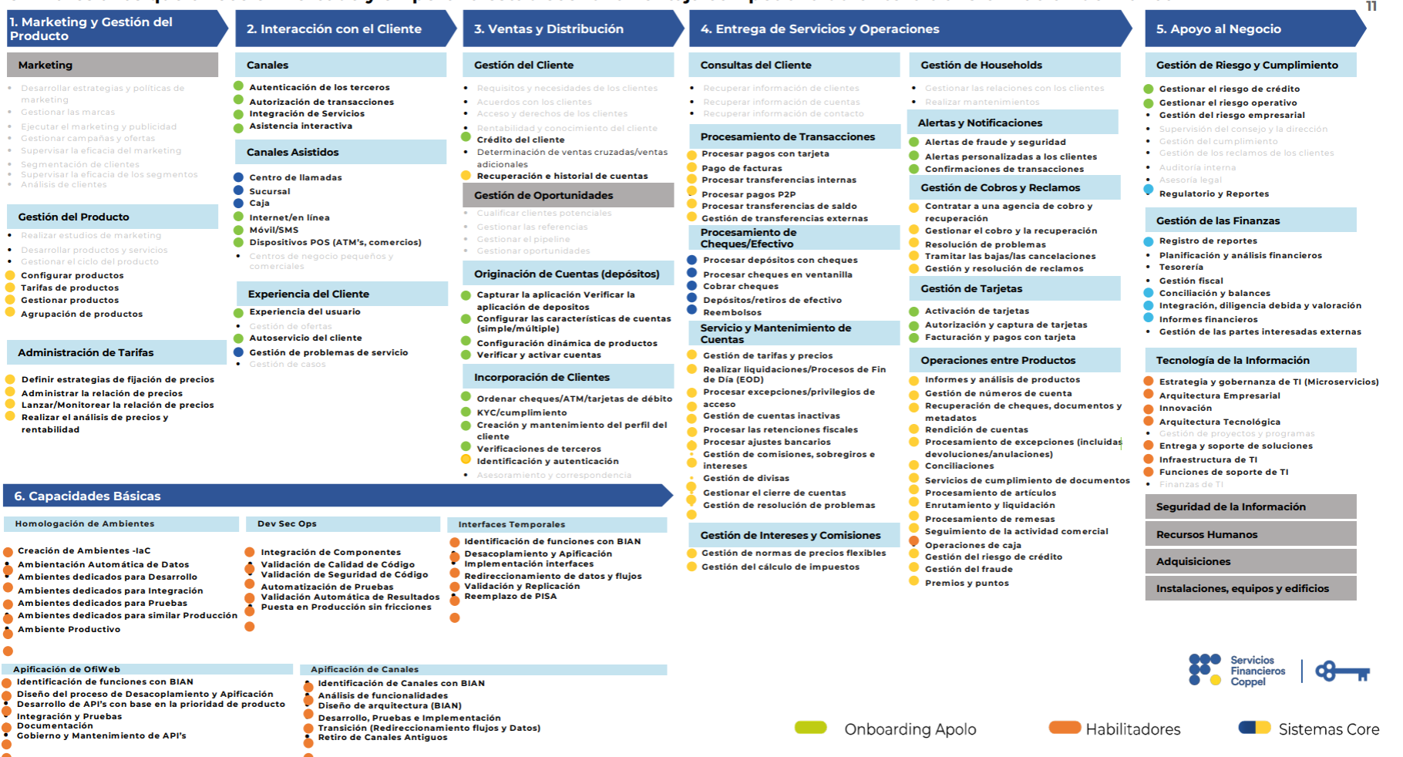
UNITY Business Capability Model - L1 / L2 / L3
Restructured from UNITY_Arquitectura_Negocio_N1_N2_N3.docx using an HPB 3.0-style vertical and horizontal expansion.

Source document | UNITY_Arquitectura_Negocio_N1_N2_N3.docx
Source scope | Section 2: Jerarquia de Capacidades de Negocio (N1 / N2 / N3).
Output model | 6 Level 1 domains, 33 Level 2 capabilities, 170 defined Level 3 processes + 4 pending N3 placeholders.
Description basis | Level 1 and Level 2 descriptions are consolidated from the documented hierarchy and business context. Level 3 descriptions are synthesized from documented N3 process names and their parent N2 context.
HPB-style alignment | Vertical Expansion follows HPB columns: Level, Sequence, PID, Name, Description, Process Owner, CollapseIndex. Horizontal Expansion follows Platform / Sub-Platform / Process style.

Validation Metric | Formula / Value
Level 1 count | 6
Level 2 count | 33
Level 3 rows incl. pending | 174
Defined Level 3 rows | 170
Pending N3 placeholders | 4

